Ví dụ
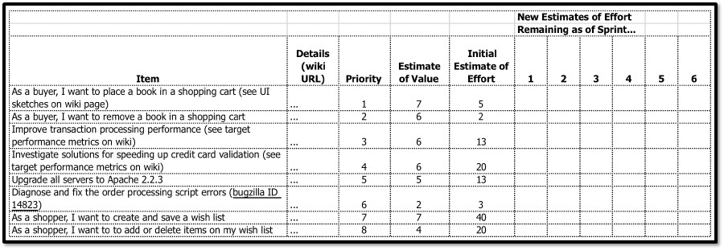

Ví dụ về product backlog: https://drive.google.com/file/d/1FJUT6d4FW4vSJAW8T1K8XAdJHU77nITx/view

